ชีต1
Im-Prahyad
Income Statement | Month 1 | Month 2 | Month 3 | Month 4 | Month 5 | Month 6 | Average | กระดาษทด |  |  |  |  | รายการค่าใช้จ่าย | จำนวนหน่วย | ค่าใช้จ่ายทั้งสิ้น
Revenue | ฿488,160.00 | ฿536,976.00 | ฿644,371.20 | ฿773,245.44 | ฿927,894.53 | ฿1,113,473.43 | ฿747,353.43 |  |  |  |  |  | ต้นทุนวัตถุดิบจากร้านอาหาร เรท 30บาทต่อกิโล | 216.96 | ฿195,264.00
Cost Allocation | ฿550,936.22 | ฿561,585.60 | ฿593,982.72 | ฿712,779.26 | ฿855,335.12 | ฿1,026,402.14 | ฿716,836.84 |  | ประมาณการค่าใช้จ่าย |  | Cost Allocation (per month) |  | อุุปกรณ์ครัว |  | ฿38,934.00
Gross Profit | ฿(62,776.22) | ฿(24,609.60) | ฿50,388.48 | ฿60,466.18 | ฿72,559.41 | ฿87,071.29 | ฿30,516.59 |  |  |  |  |  | - ตู้โชว์อุ่นอาหารไฟฟ้า | 2 | ฿9,304.00
Marketing Expenses | 25.00% | 25.00% | 25.00% | 25.00% | 25.00% | 25.00% |  | เรารับซื้อจาก hotel, restaurants etc. | เศษอาหาร (ตีเว่อๆ 30 บาท/กิโล) | 6,508.80 | 195264 |  | - เครื่องทำความสะอาด Ultrasonic ขนาด 6 ลิตร | 2 | ฿6,830.00
 | ฿(15,694.06) | ฿(6,152.40) | ฿12,597.12 | ฿15,116.54 | ฿18,139.85 | ฿21,767.82 | ฿12,293.79 | รถรับจ้างขนของ กระบะ 6 ล้อ ราคาเท่าไหร่ คำนวณง่ายๆไปต่างจังหวัด |  |  |  |  | - อุปกรณ์ทั่วไป |  | ฿22,800.00
Operating Cost | ฿535,242.17 | ฿555,433.20 | ฿606,579.84 | ฿727,895.81 | ฿873,474.97 | ฿1,048,169.96 | ฿724,465.99 | รวมทุกขั้นตอนของการทำอาหาร | อุปกรณ์ครัว | 38,934 |  |  | ตัวกรองอากาศ | 2 | ฿44,014.22
Operating Profit | ฿(47,082.17) | ฿(18,457.20) | ฿37,791.36 | ฿45,349.63 | ฿54,419.56 | ฿65,303.47 | ฿22,887.44 | https://shope.ee/7zmPiJrpGJ | ตู้โชว์อุ่นอาหารไฟฟ้า *2 4,652 | 9,304 |  |  | ค่าเช่าสถานที่ |  | ฿25,000.00
Net income | ฿(47,082.17) | ฿(18,457.20) | ฿37,791.36 | ฿45,349.63 | ฿54,419.56 | ฿65,303.47 | ฿22,887.44 | https://bitly.ws/33L2J | เครื่องทำความสะอาด ultrasonic ขนาด 6 ลิตร *2 | 6,830 |  |  | เเพ๊คเกจสินค้า |  | ฿73,224.00
 |  |  |  |  |  |  |  | https://kitchenwaremarket.com/tn-thn-khay-xahar-tam-sng/a-486.html | อุปกรณ์ครััวทั่วไป อ้างอิงจากการลงทุนร้านอาหารตามสั่ง *2\ | 22,800 |  |  | พนักงาน |  | ฿69,500.00
KPI |  |  | Impact in one year |  |  |  |  | สัญญา 6 เดือน (ตลาดจุตจักร) | ค่าเช่าที่ | 25,000 | 25,000 |  | - พนักงานทำความสะอาด | 3 | ฿31,500.00
ROI | 3.16 |  | Market Share | 3.14 |  |  |  |  | จตุจักร 6,500-15,000 บาทต่อเดือน |  |  |  | - เชฟ | 2 | ฿38,000.00
B/C Ratio | 1.03 |  | Number of sale | 621334 |  |  |  |  | อนุสาวรีย์ 2,600 ต่อวัน (?) |  |  |  | - นักโภชนาการ | 1 | ฿24,000.00
Market Share | 1 |  |  |  |  |  |  | ตัวโปรโมทsuppliers+track eco-friendly ราคากล่อง 4.5 ตีคร่าวๆ | เเพ๊คเกจสินค้า (~4-5 บาทต่อกล่อง) | 2,440.80 | 73224 |  | ค่าไฟรายเดือน |  | ฿2,000.00
Awareness | 67.80 |  |  |  |  |  |  | เชฟ พนักงานทำความสะอาด | พนักงาน | 93,500 | 93,500 |  | ค่าน้ำรายเดือน |  | ฿1,000.00
 |  |  |  |  |  |  |  |  | เงินเดือน (2) เชฟคนละ 19,000 (3) พนักงาน 10,500 24,000 นักโภชนาการ (1) |  |  |  | ค่าขนส่งวัตถุดิบ |  | ฿78,000.00
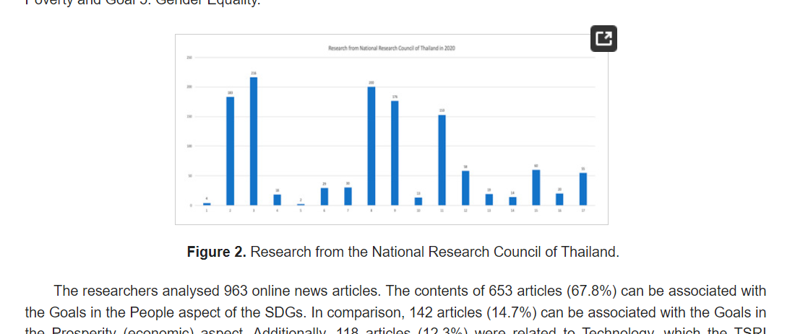
 | Month 1 | Month 2 | Month 3 | Month 4 | Month 5 | Month 6 |  |  | ค่าไฟรายเดือน | 2,000 | 2,000 |  | ยอดค่าใช้จ่ายเริ่มต้นทั้งหมด |  | ฿526,936.22
Expected Customer Growth | 10% | 10% | 10% | 10% | 10% | 10% |  |  | ค่าน้ำรายเดือน | 1,000 | 1,000
Number of customers | 542.4 | 596.64 | 715.968 | 859.1616 | 1030.99392 | 1237.192704 |  | JWD Express 2,220-3,000 | ค่าขนส่งเศษอาหาร | 2,600 | 78,000
 |  |  |  |  |  |  |  | https://bitly.ws/33LCY | ตัวกรองอากาศ *2 | 44,014.22
Operating Profit
 |  |  |  |  |  |  |  |  | รวมยอดค่าใช้จ่าย |  | 467,988.00

 |  |  |  |  |  |  |  | Installation Expenses พวกอุปกรณ์เครื่องครัว จ่ายรอบเดียวจบ | 82,948.22
 |  |  |  |  |  |  |  | ราคาต่อจาน | 30.00

 |  |  |  |  |  |  |  | รอดูกำไรก่อนค่อยคิดจำนวนที่จะเเยก | ยอดบริจาค

 |  |  |  |  |  |  |  |  | ประมาณการยอดเเต่ละวัน
 |  |  |  |  |  |  |  | อ้างอิงจาก online news centent ที่เกี่ยวกับ SDGs | SDGs awareness | 67.80%
 |  |  |  |  |  |  |  | https://www.mdpi.com/2673-4931/15/1/15#B4-environsciproc-15-00015
 |  |  |  |  |  |  |  | https://www.youtube.com/watch?v=GY2Ufaa2Ixg | ปริมาณนักท่องเที่ยวตลาดจตุจักร | 80,000
 |  |  |  |  |  |  |  |  | คนที่สนใจ SDGs ภายในตลาดจตุจักร | 54,240
 |  |  |  |  |  |  |  | https://pantip.com/topic/31296896 | ปริมาณการบริโภคต่อคนต่อมื้อ | 0.4
 |  |  |  |  |  |  |  |  | คาดหวัง%ลูกค้าต่อวัน | 0.01
 |  |  |  |  |  |  |  |  | คาดหวังลูกค้า | 542.4
 |  |  |  |  |  |  |  |  | ปริมาณอาหารที่ี่ใช้ | 216.96
 |  |  |  |  |  |  |  |  |  |  |  | ตัวอย่าง ร้านbuffet premium Goji Kitchen and Bar มี waste 1.4 ตัน ปี 2019
Operating Cost
 |  |  |  |  |  |  |  |  |  |  |  | https://tdri.or.th/wp-content/uploads/2019/09/final_food_waste_management.pdf

